Sheet1
 | Thiết kế dữ liệu |  |  |  |  | Danh sách các bảng
1. Table đơn hàng |  |  |  |  |  | STT | Bảng | Ý nghĩa | Ghi chú
 |  |  |  |  |  | 1 | Đơn hàng | Lưu trữ thông tin đơn nhập hàng
STT | Thuộc tính | Kiểu dữ liệu | Ràng buộc | Giá trị khởi động | Ghi chú | 2 | Hoá đơn | Lưu trữ thông tin hoá đơn bán hàng
1 | MA_DH | int 5 | Primary key, Not null | 1 | Mã đơn hàng | 3 | Khách hàng | Lưu trữ thông tin khách hàng
2 | MA_SP_DH | int 5 | Foreign key, Not null |  | Mã sản phẩm | 4 | Nhân viên | Lưu trữ thông tin nhân viên
3 | MA_NV | int 5 | Foreign key, Not null |  | Mã nhân viên | 5 | Nhà cung cấp | Lưu trữ thông tin nhà cung cấp
4 | SO_LUONG | int 10 | Not null |  | Số lượng sản phẩm | 6 | Sản phẩm | Lưu trữ thông tin sản phẩm trong kho
5 | THANH_TIEN | int 20 | Not null |  | Tổng tiền của đơn hàng | 7 | Tài khoản | Lưu trữ thông tin tài khoản quản lí và nhân viên
6 | THOI_GIAN | date | Not null |  | Ngày lập đơn hàng

2. Table hoá đơn

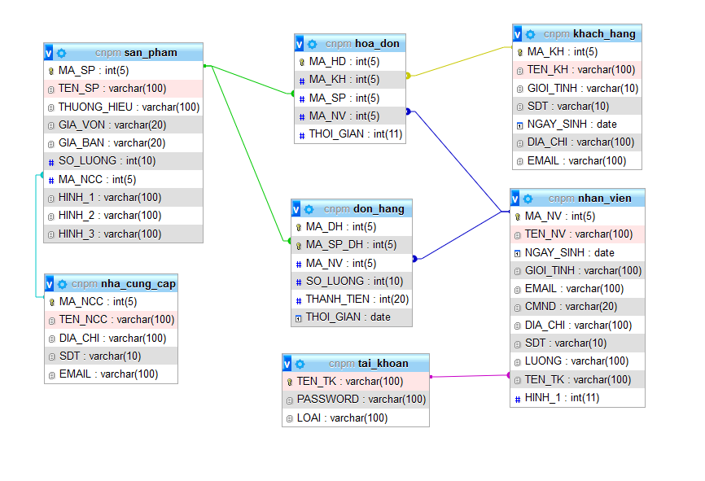
STT | Thuộc tính | Kiểu dữ liệu | Ràng buộc | Giá trị khởi động | Ghi chú | Bảng ERD
1 | MA_HD | int 5 | Primary key, Not null | 1 | Mã hoá đơn
2 | MA_KH | int 5 | Foreign key, Not null |  | Mã khách hàng
3 | MA_SP | int 5 | Foreign key, Not null |  | Mã sản phẩm
4 | MA_NV | int 5 | Foreign key, Not null |  | Mã nhân viên tạo hoá đơn
5 | THOI_GIAN | date | Not null |  | Ngày lập hoá đơn

3. Table khách hàng

STT | Thuộc tính | Kiểu dữ liệu | Ràng buộc | Giá trị khởi động | Ghi chú
1 | MA_KH | int 5 | Primary key, Not null | 1 | Mã khách hàng
2 | TEN_KH | varchar 100 | Not null |  | Tên khách hàng
3 | GIOI_TINH | varchar 10 | Not null |  | Giới tính khách hàng
4 | SDT | varchar 10 | Not null |  | Số điện thoại khách hàng
5 | NGAY_SINH | date | Not null |  | Ngày sinh khách hàng
6 | DIA_CHI | varchar 100 | Not null |  | Địa chỉ khách hàng
7 | EMAIL | varchar 100 | Not null |  | Email khách hàng

4. Table nhân viên

STT | Thuộc tính | Kiểu dữ liệu | Ràng buộc | Giá trị khởi động | Ghi chú
1 | MA_NV | int 5 | Primary key, Not null | 1 | Mã nhân viên
2 | TEN_NV | varchar 100 | Not null |  | Tên nhân viên
3 | NGAY_SINH | date | Not null |  | Ngày sinh
4 | GIOI_TINH | varchar 100 | Not null |  | Giới tính
5 | EMAIL | varchar 100 | Not null |  | Email
6 | CMND | varchar 20 | Not null |  | Chứng minh nhân dân
7 | DIA_CHI | varchar 100 | Not null |  | Địa chỉ
8 | SDT | varchar 10 | Not null |  | Số điện thoại
9 | LUONG | varchar 100 | Not null |  | Lương nhân viên
10 | TEN_TK | varchar 100 | Foreign key, Not null |  | Tên tài khoản
11 | HINH_1 | varchar 100 | Not null |  | Hình

5. Table nhà cung cấp

STT | Thuộc tính | Kiểu dữ liệu | Ràng buộc | Giá trị khởi động | Ghi chú
1 | MA_NCC | int 5 | Primary key, Not null | 1 | Mã nhà cung cấp
2 | TEN_NCC | varchar 100 | Not null |  | Tên nhà cung cấp
3 | DIA_CHI | varchar 100 | Not null |  | Địa chỉ nhà cung cấp
4 | SDT | varchar 10 | Not null |  | Số điện thoại
5 | EMAIL | varchar 100 | Not null |  | Email

6. Table sản phẩm

STT | Thuộc tính | Kiểu dữ liệu | Ràng buộc | Giá trị khởi động | Ghi chú
1 | MA_SP | int 5 | Primary key, Not null | 1 | Mã sản phẩm
2 | TEN_SP | varchar 100 | Not null |  | Tên sản phẩm
3 | THUONG_HIEU | varchar 100 | Not null |  | Thương hiệu
4 | GIA_VON | varchar 20 | Not null |  | Giá vốn
5 | GIA_BAN | varchar 20 | Not null |  | Giá bán
6 | SO_LUONG | int 10 | Not null |  | Số lượng
7 | MA_NCC | int 5 | Foreign key, Not null |  | Mã nhà cung cấp
8 | HINH_1 | varchar 100 | Not null |  | Hình sản phẩm
9 | HINH_2 | varchar 100 | Not null |  | Hình sản phẩm
10 | HINH_3 | varchar 100 | Not null |  | Hình sản phẩm

7. Table tài khoản

STT | Thuộc tính | Kiểu dữ liệu | Ràng buộc | Giá trị khởi động | Ghi chú
1 | TEN_TK | varchar 100 | Primary key, Not null |  | Tên tài khoản nhân viên
2 | PASSWORD | varchar 100 | Not null |  | Mật khẩu
3 | LOAI | varchar 100 | Not null |  | Loại tài khoản ( quản lý / nhân viên )

